表紙
愛知スポーツ・レクリエーションフェスティバル２０１８

ソフトバレーボール愛知県大会

 |  |  | 開催日 | 平成３０年１０月２１日(日)

 |  |  | 会 場 | 名古屋市守山スポーツセンター

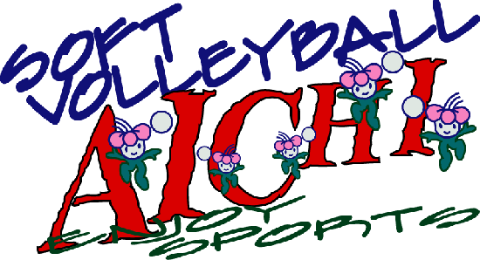

 | 主 催 | 愛知県・愛知県教育委員会

 |  | 愛知スポーツ・レクリエーションフェスティバル実行委員会

 | 共 催 | （公財）愛知県体育協会

 |  | 愛知県レクリエーション協会、愛知県スポーツ指導者連絡協議会

 |  | 愛知県スポーツ推進委員連絡協議会

 | 主 管 | 愛知県バレーボール協会 愛知県ソフトバレーボール連盟

